Karte
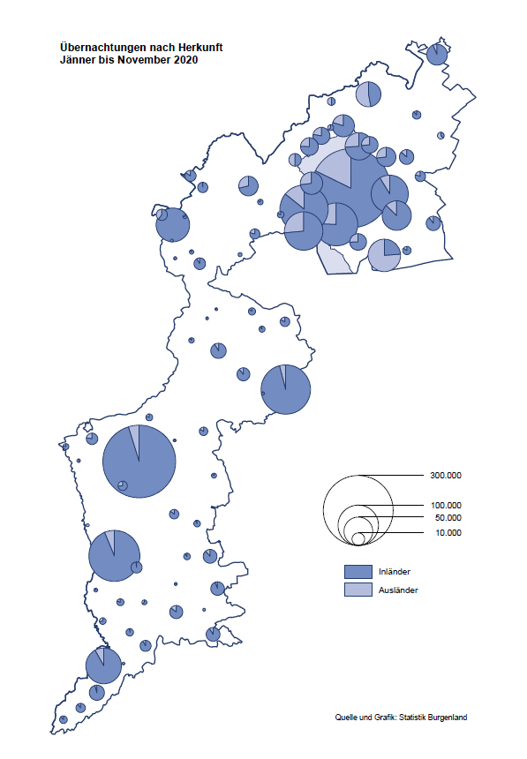

Bgld
Ankünfte nach Unterkunftsart |  |  |  |  |  |  |  | Übernachtungen nach Unterkunftsart |  |  |  |  |  |  |  | Daten für Grafik 2:
November 2020 |  |  |  |  |  |  |  | November 2020 |  |  |  |  |  |  |  |  | Monat | 2020 | 2019 | Ø 2009-2019 | 2019 | 2018 | 2017 | 2016 | 2015 | 2014 | 2013 | 2012 | 2011 | 2010 | 2009

Unterkunftsart | Ankünfte |  |  |  |  |  |  | Unterkunftsart | Übernachtungen |  |  |  |  |  |  |  |  | 2,259,581 | 3,144,232 | 2,972,916 | 3,144,232 | 3,050,564 | 3,092,657 | 3,084,025 | 2,914,691 | 2,912,637 | 2,853,243 | 2,938,655 | 2,933,357 | 2,911,034 | 2,866,984
 | Inländer |  | Ausländer |  | insgesamt |  |  |  | Inländer |  | Ausländer |  | insgesamt
 | 2019 | 2020 | 2019 | 2020 | 2019 | 2020 | % |  | 2019 | 2020 | 2019 | 2020 | 2019 | 2020 | % | Jänner | 1 | 145,353 | 142,561 | 136,069 | 142,561 | 145,246 | 145,386 | 144,674 | 134,038 | 133,981 | 132,179 | 136,230 | 128,519 | 131,684 | 122,258
 |  |  |  |  |  |  |  |  |  |  |  |  |  |  |  | Feber | 2 | 151,431 | 140,588 | 136,576 | 140,588 | 142,295 | 142,728 | 145,581 | 135,782 | 142,631 | 131,305 | 135,387 | 132,050 | 130,518 | 123,475
Burgenland | 65,425 | 5,232 | 9,263 | 1,311 | 74,688 | 6,543 | -91.2% | Burgenland | 173,651 | 40,534 | 20,216 | 5,500 | 193,867 | 46,034 | -76.3% | März | 3 | 64,358 | 163,253 | 154,900 | 163,253 | 168,732 | 155,317 | 173,021 | 148,988 | 147,200 | 164,265 | 148,907 | 139,865 | 155,416 | 138,932
Gewerbl. Beherbergungsbetrieb | 56,327 | 3,023 | 7,659 | 969 | 63,986 | 3,992 | -93.8% | Gewerbl. Beherbergungsbetrieb | 120,595 | 10,488 | 15,533 | 2,967 | 136,128 | 13,455 | -90.1% | April | 4 | 5,072 | 244,826 | 211,740 | 244,826 | 224,025 | 232,034 | 202,440 | 201,029 | 212,756 | 185,187 | 215,698 | 211,430 | 193,387 | 206,323
5/4-Stern | 43,015 | 920 | 4,902 | 377 | 47,917 | 1,297 | -97.3% | 5/4-Stern | 96,239 | 3,927 | 9,811 | 891 | 106,050 | 4,818 | -95.5% | Mai | 5 | 46,179 | 283,418 | 289,160 | 283,418 | 306,488 | 278,950 | 328,809 | 292,559 | 285,056 | 297,188 | 278,023 | 257,616 | 283,574 | 289,084
3-Stern | 11,822 | 1,830 | 2,442 | 404 | 14,264 | 2,234 | -84.3% | 3-Stern | 21,292 | 5,605 | 4,624 | 1,609 | 25,916 | 7,214 | -72.2% | Juni | 6 | 233,437 | 353,757 | 311,846 | 353,757 | 312,160 | 347,452 | 298,750 | 304,686 | 319,646 | 276,693 | 292,628 | 343,074 | 294,830 | 286,635
2/1-Stern | 1,490 | 273 | 315 | 188 | 1,805 | 461 | -74.5% | 2/1-Stern | 3,064 | 956 | 1,098 | 467 | 4,162 | 1,423 | -65.8% | Juli | 7 | 447,640 | 430,134 | 420,827 | 430,134 | 431,967 | 436,808 | 437,717 | 417,086 | 403,168 | 408,674 | 409,575 | 413,893 | 419,841 | 420,238
Privatquartier nicht auf Bauernhof | 1,957 | 224 | 493 | 107 | 2,450 | 331 | -86.5% | Privatquartier nicht auf Bauernhof | 3,583 | 611 | 1,098 | 724 | 4,681 | 1,335 | -71.5% | Aug | 8 | 546,671 | 513,292 | 504,983 | 513,292 | 486,508 | 503,565 | 510,434 | 483,048 | 494,104 | 488,499 | 519,743 | 517,405 | 525,560 | 512,657
Privatquartier auf Bauernhof | 1,245 | 101 | 173 | 17 | 1,418 | 118 | -91.7% | Privatquartier auf Bauernhof | 2,362 | 216 | 440 | 90 | 2,802 | 306 | -89.1% | Sept | 9 | 369,853 | 301,838 | 285,692 | 301,838 | 294,404 | 306,558 | 299,008 | 282,739 | 260,716 | 264,879 | 291,135 | 281,631 | 278,944 | 280,762
Campingplatz | 289 | 105 | 65 | 0 | 354 | 105 | -70.3% | Campingplatz | 619 | 219 | 127 | 0 | 746 | 219 | -70.6% | Okt | 10 | 203,553 | 225,667 | 212,345 | 225,667 | 217,367 | 218,450 | 217,470 | 203,272 | 206,019 | 203,858 | 211,959 | 211,883 | 214,636 | 205,217
Kurheim der Sozialvers.träger | 419 | 286 | 0 | 2 | 419 | 288 | -31.3% | Kurheim der Sozialvers.träger | 11,779 | 7,909 | 63 | 60 | 11,842 | 7,969 | -32.7% | Nov | 11 | 46,034 | 193,867 | 174,715 | 193,867 | 183,958 | 181,241 | 179,370 | 171,475 | 171,477 | 179,421 | 179,009 | 165,174 | 163,604 | 153,273
Private und öffentliche Kurheime | 1,876 | 1,134 | 34 | 5 | 1,910 | 1,139 | -40.4% | Private und öffentliche Kurheime | 27,939 | 19,978 | 208 | 82 | 28,147 | 20,060 | -28.7% | Dez | 12 |  | 151,031 | 134,062 | 151,031 | 137,414 | 144,168 | 146,751 | 139,989 | 135,883 | 121,095 | 120,361 | 130,817 | 119,040 | 128,130
Jugendherberge | 451 | 29 | 53 | 16 | 504 | 45 | -91.1% | Jugendherberge | 697 | 91 | 100 | 61 | 797 | 152 | -80.9%
Ferienwohnung, Ferienhaus | 2,591 | 271 | 727 | 193 | 3,318 | 464 | -86.0% | Ferienwohnung, Ferienhaus | 5,573 | 920 | 2,365 | 1,514 | 7,938 | 2,434 | -69.3% | Überschrift1: | Übernachtungen im Burgenland 2015
Sonstige Unterkunft | 270 | 59 | 59 | 2 | 329 | 61 | -81.5% | Sonstige Unterkunft | 504 | 102 | 282 | 2 | 786 | 104 | -86.8% | Überschrift2: | im Vergleich zu 2015 und Ø 2005-2015

Übernachtungen im November nach Unterkunftsarten
Übernachtungen nach Monaten
 | Ø 2009-2019 | 2019 | 2020
Jänner | 136,069 | 142,561 | 145,353
Feber | 136,576 | 140,588 | 151,431
März | 154,900 | 163,253 | 64,358
April | 211,740 | 244,826 | 5,072
Mai | 289,160 | 283,418 | 46,179
Juni | 311,846 | 353,757 | 233,437
Juli | 420,827 | 430,134 | 447,640
Aug | 504,983 | 513,292 | 546,671
Sept | 285,692 | 301,838 | 369,853
Okt | 212,345 | 225,667 | 203,553
Nov | 174,715 | 193,867 | 46,034
Dez | 134,062 | 151,031
 |  |  |  |  |  |  |  |  |  |  |  |  |  |  |  | Daten für Grafik 1:
 |  |  |  |  |  |  |  |  |  |  |  |  |  |  |  |  | 2020 | 2019
 |  |  |  |  |  |  |  |  |  |  |  |  |  |  |  | 5/4-Stern | 4,818 | 106,050
 |  |  |  |  |  |  |  |  |  |  |  |  |  |  |  | 3-Stern | 7,214 | 25,916
 |  |  |  |  |  |  |  |  |  |  |  |  |  |  |  | 2/1-Stern | 1,423 | 4,162
 |  |  |  |  |  |  |  |  |  |  |  |  |  |  |  | Privatquartier | 1,641 | 7,483
 |  |  |  |  |  |  |  |  |  |  |  |  |  |  |  | Campingplatz | 219 | 746
 |  |  |  |  |  |  |  |  |  |  |  |  |  |  |  | Kurheim, Erhol. | 28,029 | 39,989
 |  |  |  |  |  |  |  |  |  |  |  |  |  |  |  | Sonst. Unterk. | 2,690 | 9,521

 |  |  |  |  |  |  |  |  |  |  |  |  |  |  |  | Kontrolle | 46,034 | 193,867

6 |  |  |  |  |  |  |  |  | 7

Gemeinde20
Die 20 Gemeinden mit den meisten Übernachtungen
November 2020

Gemeinde | Ankünfte |  |  | Übernachtungen
 | 2019 | 2020 | % | 2019 | 2020 | %

Bad Tatzmannsdorf | 11,063 | 684 | -93.8% | 48,579 | 13,111 | -73.0%
Bad Sauerbrunn | 1,088 | 621 | -42.9% | 10,084 | 7,215 | -28.5%
Sankt Andrä am Zicksee | 347 | 201 | -42.1% | 4,407 | 3,675 | -16.6%
Rust | 2,815 | 118 | -95.8% | 7,747 | 2,897 | -62.6%
Kittsee | 207 | 119 | -42.5% | 3,156 | 2,782 | -11.9%
Parndorf | 3,837 | 675 | -82.4% | 5,244 | 1,531 | -70.8%
Mönchhof | 277 | 186 | -32.9% | 1,379 | 1,456 | 5.6%
Eberau | 49 | 55 | 12.2% | 83 | 1,251
Stegersbach | 9,908 | 203 | -98.0% | 23,838 | 830 | -96.5%
Eisenstadt | 2,067 | 251 | -87.9% | 3,828 | 791 | -79.3%
Marz | 789 | 415 | -47.4% | 1,195 | 749 | -37.3%
Gols | 1,073 | 81 | -92.5% | 2,134 | 691 | -67.6%
Neusiedl am See | 2,101 | 171 | -91.9% | 3,803 | 690 | -81.9%
Neudörfl | 404 | 203 | -49.8% | 902 | 670 | -25.7%
Lutzmannsburg | 10,575 | 256 | -97.6% | 23,101 | 467 | -98.0%
Oberwart | 262 | 148 | -43.5% | 462 | 454 | -1.7%
Frauenkirchen | 5,713 | 142 | -97.5% | 10,267 | 430 | -95.8%
Jennersdorf | 3,772 | 123 | -96.7% | 7,499 | 393 | -94.8%
Oberpullendorf | 409 | 156 | -61.9% | 754 | 371 | -50.8%
Heiligenkreuz im Lafnitztal | 190 | 57 | -70.0% | 534 | 361 | -32.4%

Die 10 Gemeinden mit den meisten Übernachtungen im November
 |  |  |  |  |  |  |  | Daten für Grafik: | 2019 | 2020 | 2019 | 2020
 |  |  |  |  |  |  | 1 | Bad Tatzmannsdorf | 48,579 | 13,111 | 56.8 | 124.9
 |  |  |  |  |  |  | 2 | Bad Sauerbrunn | 10,084 | 7,215 | 11.8 | 68.7
 |  |  |  |  |  |  | 3 | Sankt Andrä am Zicksee | 4,407 | 3,675 | 5.2 | 35.0
 |  |  |  |  |  |  | 4 | Rust | 7,747 | 2,897 | 9.1 | 27.6
 |  |  |  |  |  |  | 5 | Kittsee | 3,156 | 2,782 | 3.7 | 26.5
 |  |  |  |  |  |  | 6 | Parndorf | 5,244 | 1,531 | 6.1 | 14.6
 |  |  |  |  |  |  | 7 | Mönchhof | 1,379 | 1,456 | 1.6 | 13.9
 |  |  |  |  |  |  | 8 | Eberau | 83 | 1,251 | 0.1 | 11.9
 |  |  |  |  |  |  | 9 | Stegersbach | 23,838 | 830 | 27.9 | 7.9
 |  |  |  |  |  |  | 10 | Eisenstadt | 3,828 | 791 | 4.5 | 7.5
 |  |  |  |  |  |  |  | restliche Gemeinden | 85,522 | 10,495 | 100.0 | 100.0

 |  |  |  |  |  |  |  | Insgesamt | 193,867 | 46,034

16

